Mittelmeer
Mittelmeerkarte und Handelsniederlassungen, die im Spiel entdeckt werden können

Anmerkung für Neueinsteiger: Je Spiel sind in Patrizier IV immer nur 5 Handelsstädte im Mittelmeer aktiv. Wenn also die KI bereits 5 Städte im Mittelmeer entdeckt hat, bevor ihr dazu kommt, dann könnt ihr selber keine weiteren Städte mehr entdecken.

An dieser Stelle ein Dank an die Patrizier4-fansite. Ich habe mir die Karte und die Tabelle dort gezogen, da ich selber sonst noch einige Stunden länger an dieser Zusammenstellung gesessen hätte. Dafür werden sie auch diese Datei von mir bekommen. Ich hoffe, sie wird dort dann auch zum Download angeboten.

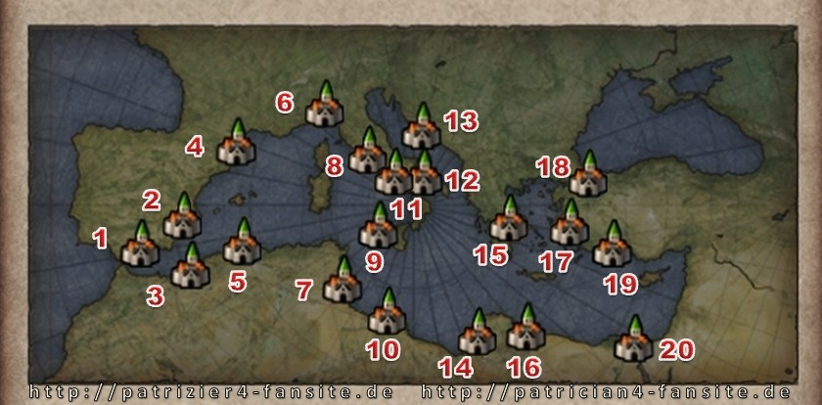

 | Town/Stadt | Buy / Kaufen |  |  | Sell / Verkaufen
 | english / Deutsch | metallgoods / Metallwaren | pitch / Pech | pelts / Felle | cloth / Tuch | wine / Wein | spice / Gewürze
1 | Malaga | x | x |  |  | x | x
2 | Cartagena | x | x |  |  | x | x
3 | Oran |  | x | x | x |  | x
4 | Perpignan | x | x |  |  | x | x
5 | Algier |  | x | x | x |  | x
6 | Genua | x | x |  |  | x | x
7 | Sfax |  | x | x | x |  | x
8 | Roma | x | x |  |  | x | x
9 | Palermo | x | x |  |  | x | x
10 | Tripoli | x |  | x | x |  | x
11 | Salerno | x | x |  |  | x | x
12 | Bari | x | x |  |  | x | x
13 | Split |  | x | x |  | x | x
14 | Bengazi | x |  | x | x |  | x
15 | Athena |  | x | x |  | x | x
16 | Tubruq | x |  | x | x |  | x
17 | Ismir |  | x | x |  | x | x
18 | Istanbul |  | x | x |  | x | x
19 | Antalya |  | x | x |  | x | x
20 | Alexandria | x |  | x | x |  | x

